상품제안서
라미 로고 106+206 볼펜,샤프세트 | 상품코드: F19414

 |  |  |  |  |  |  | 02-412-0044 | www.easy1.co.kr
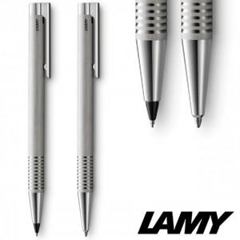

【상세/제작정보】

【인쇄/포장옵션】 | 실크, 레이저 / 포장지포장

【공급단가】 | 수량 | 30~ | 100~ | 300~ | 500~ | 1,000~
*VAT별도 | 단가 | 52,650원 | 50,700원 | 48,750원 | 46,800원 | 45,630원

【상품 URL】 | https://dev.easy1.co.kr:443/src/goods_detail.php?gdno=19414

